商品信息
COCO Living Space｜北欧棉绳编织收纳篮
来源：COCO_Living_Space_Shopee全量审计_持续更新.xlsx｜工作表：高销量商品｜Excel第38行｜商品ID：19856461830

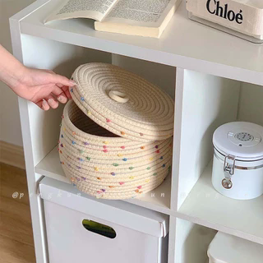
字段 | 内容 | 商品主图
序号 | 55
商品主图 | 见右侧嵌入主图
商品ID | 19856461830
商品中文名称 | 北欧棉绳编织收纳篮
商品标题 | Woven Storage Basket Colorful Polka Dot Desktop With Lid Cotton Thread Organizing Box Snacks Living Room Coffee Table
Shopee链接 | https://shopee.com.my/Woven-Storage-Basket-Colorful-Polka-Dot-Desktop-With-Lid-Cotton-Thread-Organizing-Box-Snacks-Living-Room-Coffee-Table-i.115498741.19856461830
近月销量显示 | 8 Sold/Month
近月销量下限 | 8
列表价格显示 | RM34.18
列表最低价(MYR) | 34.18
列表评分 | 4.9
累计总销量显示 | 2k+ Sold
累计总销量下限 | 2,000
是否精确 | FALSE
详情价格显示 | RM34.18
详情价(MYR) | 34.18
详情评分 | 4.9
评论覆盖 | partial
好评主题 | 可见评论认可篮子外观和配色、容量较大、稳固实用、与图片一致，包装速度、配送和性价比总体获得肯定。
差评/风险主题 | 折叠运输容易造成篮体压扁或凹陷；有人认为放置几天可恢复，也有人表示整理后仍凹并建议包装时增加定型支撑。手工编织还可能出现线头或接口。
图片来源URL | https://down-my.img.susercontent.com/file/sg-11134201-22100-kkzianya8wiv0f@resize_w320_nl.webp
1688链接 | https://detail.1688.com/offer/1045747566497.html?share_token=W30t7kC5lqXVBaGgOikFE5ROJ1DQCN76QZ9s0+XbG4muJZfxzWl9Dg%3D%3D&__share_id=d3811689-a836-49db-9659-bfbde881f470&rpg-cnt=share.offerDetail&offerId=1045747566497&__zhi_token=MbHCVi764zJaw&spm=a262eq.8992535%2F20260803.5103953.0&forcePC=1785755342730
颜色/规格 | 带盖鼓肚收纳盒 带盖鼓肚收纳盒绿 带盖鼓肚收纳兰 带盖鼓肚灰 花卡
长宽高 | 25cm/25cm/15cm
重量(g) | 500
单个成本 | 15.50
单个运费 | 5.00
国内段总价 | 20.50
国际头程
总成本估算
利润估算
预计毛利率估算
3个成本
3个运费
国内段总价2
国际头程2
总成本估算2
利润估算2
预计毛利率估算2
5个成本
5个运费
国内段总价3
国际头程3
总成本估算3
利润估算3
预计毛利率估算3
8个成本
8个运费
国内段总价4
国际头程4
总成本估算4
利润估算4
预计毛利率估算4

